exercise_motor
Упражнение показывает характеристики погружного электрического двигателя, применяемого в УЭЦН.
Выполните следующие задания:
Определите номинальные параметры ПЭД, включая номинальный ток, номинальный момент на валу.
Постройте зависимость параметров ПЭД от мощности на валу (от загрузки ПЭД). Сравните с характеристиками ПЭД из каталога
Используйте функции:
ESP_motor_nameplate
ESP_motor_calc_mom
Вопросы по упражению
1. Почему ассинхронный двигатель называется ассинхронным?
2. Что такое проскальзывание?
3. Что такое загрузка, мощность на валу и момент на валу двигателя. Как они связаны между собой?
4. Как меняются КПД и коэффициент мощности ПЭД в зависимости от загрузки?
5. Как меняется скольжение ПЭД в зависимости от загрузки?
Дополнительное задание
1. Чем загрузка двигателя отличается от нагрузки двигателя?
2. Как характеристики асинхронного двигателя отличаются от вентильного?
0. Заполните, если планируете отослать задание
Упражнения по работе с макросами Unifloc VBA |  |  |  |  | версия | 7.25 | input_Date | 2020-06-09
Модель погружного электрического двигателя для УЭЦН |  |  |  |  |  |  | input_Version | 7.25
Курс | РГУ ИРДН 2020 |  |  |  |  |  | input_Course | РГУ ИРДН 2020
Группа | РиЭНМ |  |  |  |  |  | input_Group | РиЭНМ
Имя | Хабибуллин Ринат |  |  |  |  |  | input_Student_Name | Хабибуллин Ринат
Примечание | Пример выполнения упражнения |  |  |  |  |  | input_Notes | Пример выполнения упражнения

 | Параметры ПЭД номинальные
 | ID | 0
 | Unom | 1000 | V
 | Fnom | 50 | Hz
 | Pnom | 32 | kW
 | slipnom | 0.02
 | effnom | 0.85
 | cos ϕ nom | 0.8
 | λ | 2.5
 | α | 0.57
 | χ | 1.05

 | Параметры ПЭД рабочие
 | U | 1000 | V
 | F | 50 | Hz

1. Определите номинальные параметры ПЭД, включая номинальный ток, номинальный момент на валу.
 | Номинальные параметры работы двигателя
 | ПЭД 32-117-1000 | ПЭД 32-117-1000 | Generic | 32 | 1000 | 27,169424432453 | 0,02 | 0,8 | 50 | 103,937922019197 | 10 | 117
 | name | name | manufacturer_name | Pnom_kW | Unom_lin_V | Inom_lin_A | Snom_d | CosPhinom_d | Fnom_Hz | Mnom_Nm | length_m | d_od_mm

Характеристики ПЭД
 | Характеристика ПЭД
 | M | I | cos ϕ | КПД | s | M | P
 | 1.0 | 0.26 | 0.80 | 0.8500 | 0.020000 | 1.00 | 0.30787608005
 | 8.3 | 2.16 | 0.80 | 0.8500 | 0.020000 | 8.28 | 2.5478760801
 | 15.6 | 4.07 | 0.80 | 0.8500 | 0.020000 | 15.55 | 4.7878760801
 | 22.8 | 5.97 | 0.80 | 0.8500 | 0.020000 | 22.83 | 7.0278760801
 | 30.1 | 7.87 | 0.80 | 0.8500 | 0.020000 | 30.10 | 9.2678760801
1. Постройте зависимость параметров ПЭД от мощности на валу (от загрузки ПЭД). Сравните с характеристиками ПЭД из каталога
 | 37.4 | 9.77 | 0.80 | 0.8500 | 0.020000 | 37.38 | 11.50787608
 | 44.7 | 11.67 | 0.80 | 0.8500 | 0.020000 | 44.65 | 13.74787608
 | 51.9 | 13.57 | 0.80 | 0.8500 | 0.020000 | 51.93 | 15.98787608
 | 59.2 | 15.48 | 0.80 | 0.8500 | 0.020000 | 59.21 | 18.22787608
 | 66.5 | 17.38 | 0.80 | 0.8500 | 0.020000 | 66.48 | 20.46787608
 | 73.8 | 19.28 | 0.80 | 0.8500 | 0.020000 | 73.76 | 22.70787608
 | 81.0 | 21.18 | 0.80 | 0.8500 | 0.020000 | 81.03 | 24.94787608
 | 88.3 | 23.08 | 0.80 | 0.8500 | 0.020000 | 88.31 | 27.18787608
 | 95.6 | 24.99 | 0.80 | 0.8500 | 0.020000 | 95.58 | 29.42787608
 | 102.9 | 26.89 | 0.80 | 0.8500 | 0.020000 | 102.86 | 31.66787608
 | 110.1 | 28.79 | 0.80 | 0.8500 | 0.020000 | 110.13 | 33.90787608
 | 117.4 | 30.69 | 0.80 | 0.8500 | 0.020000 | 117.41 | 36.14787608
 | 124.7 | 32.59 | 0.80 | 0.8500 | 0.020000 | 124.69 | 38.38787608
 | 132.0 | 34.49 | 0.80 | 0.8500 | 0.020000 | 131.96 | 40.62787608
 | 139.2 | 36.40 | 0.80 | 0.8500 | 0.020000 | 139.24 | 42.86787608
 | 146.5 | 38.30 | 0.80 | 0.8500 | 0.020 | 146.51 | 45.10787608
 |  | I_lin_A | CosPhi_d | eff_d | slip | M_Nm | Pshaft_kW

some_data
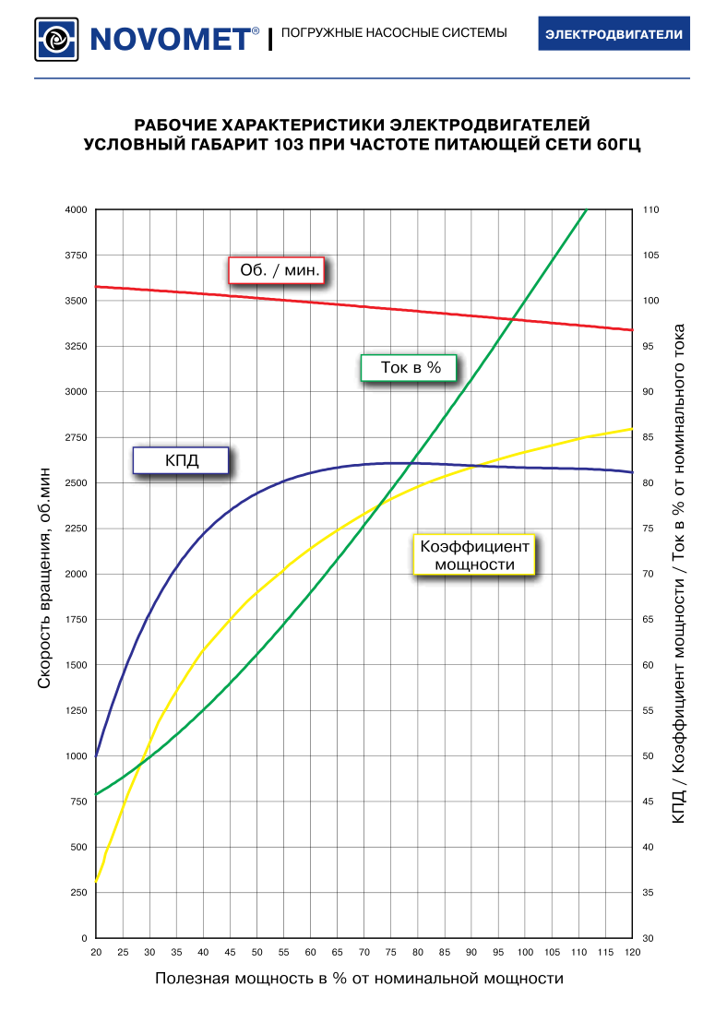
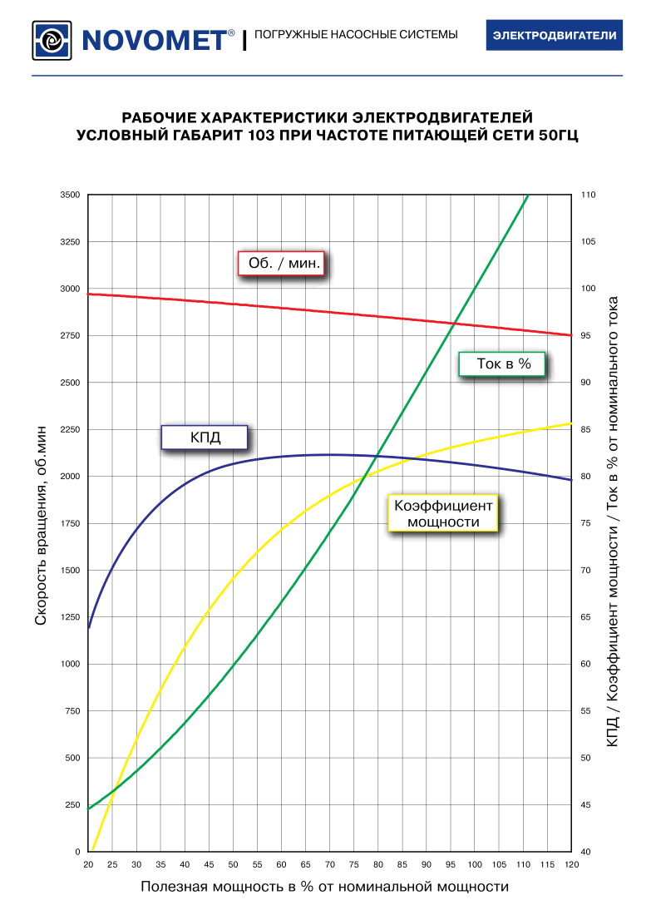
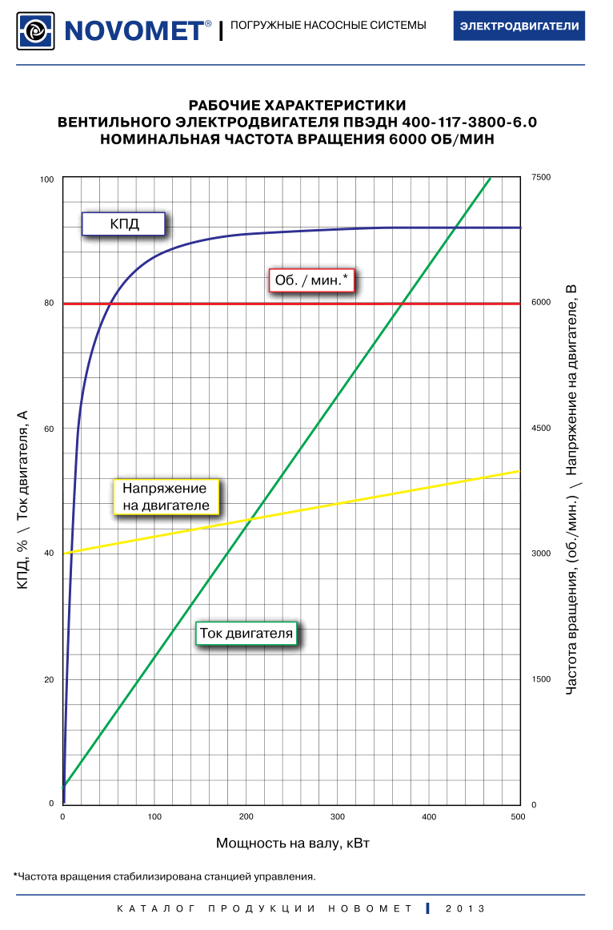
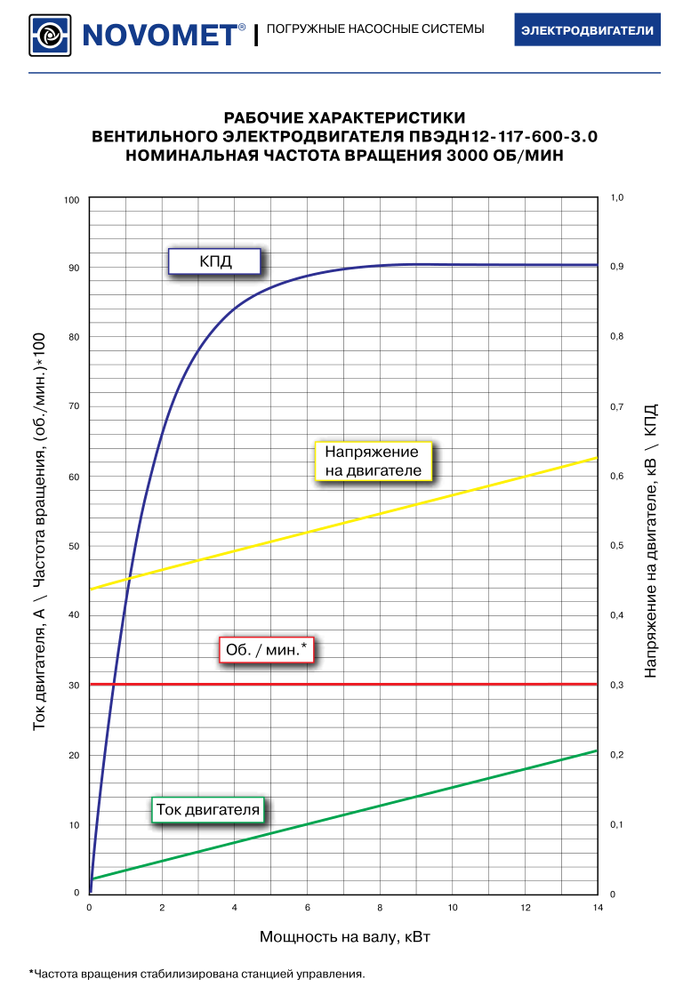
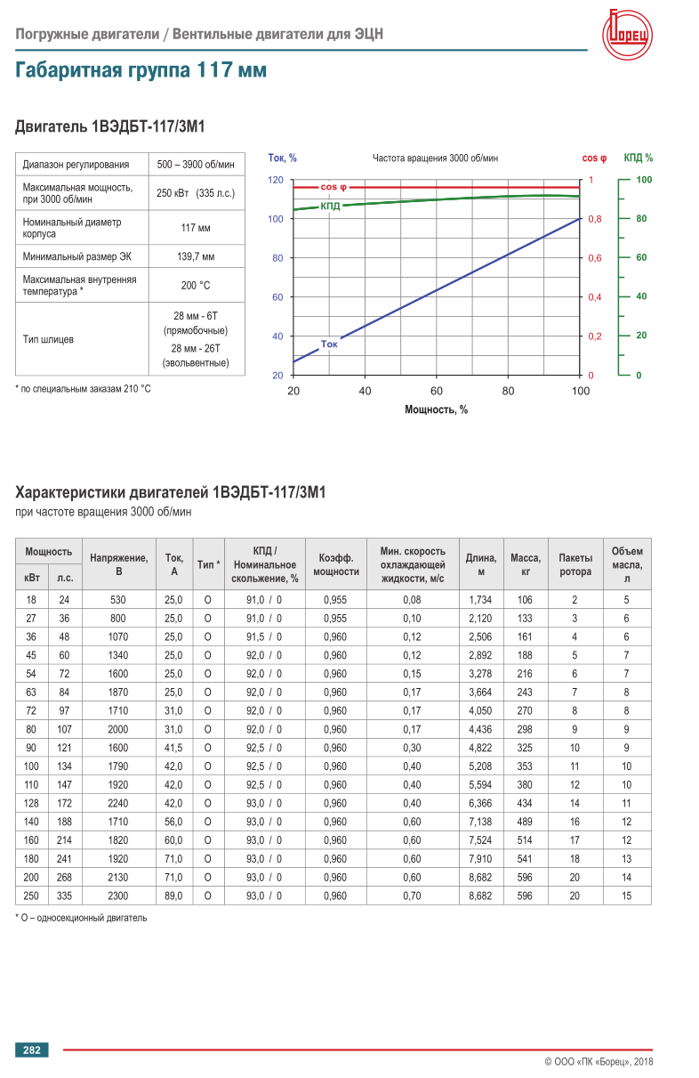
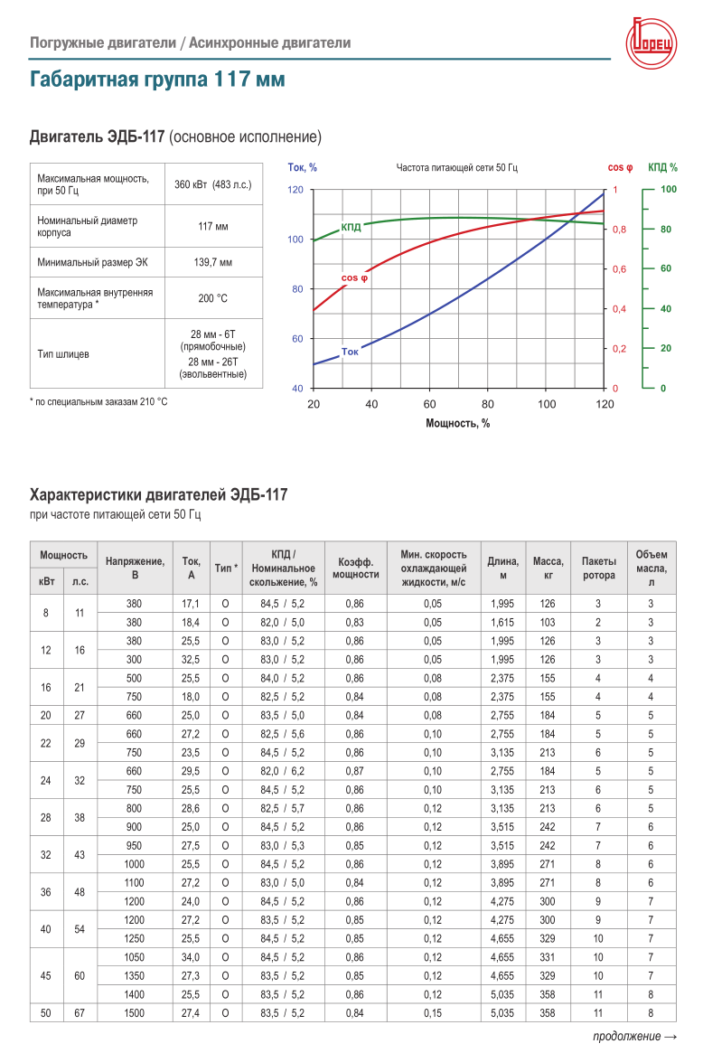
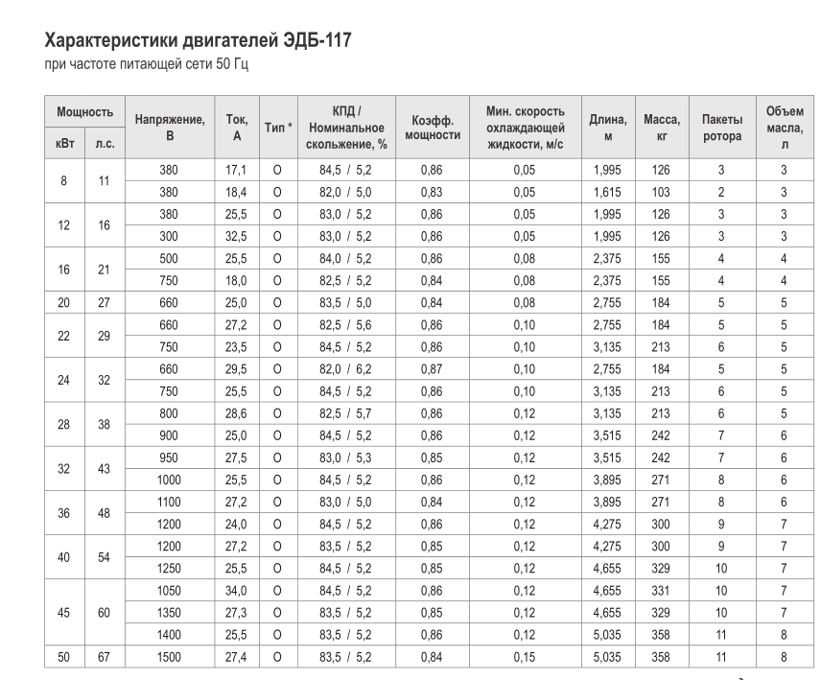

 |  |  |  |  |  |  |  | Расчет
Частота | Мощность | Напряжение | Ток | КПД | Скольжение | Коэф мощ | Частота вр | P эл | Р вал | М
Гц | кВт | В | А |  |  |  | рад/сек | кВт |  | Нм
50 | 8 | 380 | 17.1 | 0.845 | 0.052 | 0.86 | 298 | 10 | 8 | 27
50 | 45 | 1350 | 27.3 | 0.83 | 0.052 | 0.85 | 298 | 54 | 45.04 | 151

